市町村民税負担額 印刷
 | 44. 市町村民税負担額（人口１人当たり）

 | 時点 2017(H29)年度（毎年） |  |  |  |  |  |  | 平 均 値 |  |  |  | 62,502
 | 単位 円 |  |  |  |  |  |  | 標準偏差 |  |  |  | 16,298
 | 市町村名 | 指標 | 順位 |  | #REF! | 備考 | 市町村名 | 指標 | 順位 |  | #REF! | 備考

 | 市町村平均 | 62,502 |  | － |  |  | 八街市 | 51,365 |  | 38
 | 千葉市 | 86,631 |  | 4 |  |  | 印西市 | 76,438 |  | 10
 | 銚子市 | 59,625 |  | 28 |  |  | 白井市 | 68,894 |  | 18
 | 市川市 | 86,870 |  | 3 |  |  | 富里市 | 57,400 |  | 30
 | 船橋市 | 78,140 |  | 8 |  |  | 南房総市 | 40,069 |  | 53
 | 館山市 | 50,471 |  | 41 |  |  | 匝瑳市 | 49,855 |  | 42
 | 木更津市 | 67,978 |  | 19 |  |  | 香取市 | 50,587 |  | 40
 | 松戸市 | 72,825 |  | 15 |  |  | 山武市 | 48,763 |  | 43
 | 野田市 | 63,155 |  | 25 |  |  | いすみ市 | 43,781 |  | 50
 | 茂原市 | 61,362 |  | 26 |  |  | 大網白里市 | 53,596 |  | 36
 | 成田市 | 87,664 |  | 2 |  |  | 酒々井町 | 63,910 |  | 24
 | 佐倉市 | 70,992 |  | 16 |  |  | 栄町 | 56,012 |  | 32
 | 東金市 | 56,910 |  | 31 |  |  | 神崎町 | 54,049 |  | 35
 | 旭市 | 54,784 |  | 33 |  |  | 多古町 | 66,095 |  | 21
 | 習志野市 | 84,929 |  | 5 |  |  | 東庄町 | 47,923 |  | 44
 | 柏市 | 77,738 |  | 9 |  |  | 九十九里町 | 43,926 |  | 48
 | 勝浦市 | 45,346 |  | 47 |  |  | 芝山町 | 84,893 |  | 6
 | 市原市 | 75,212 |  | 12 |  |  | 横芝光町 | 45,483 |  | 46
 | 流山市 | 74,171 |  | 13 |  |  | 一宮町 | 54,229 |  | 34
 | 八千代市 | 73,392 |  | 14 |  |  | 睦沢町 | 76,256 |  | 11
 | 我孫子市 | 69,596 |  | 17 |  |  | 長生村 | 46,677 |  | 45
 | 鴨川市 | 53,420 |  | 37 |  |  | 白子町 | 43,908 |  | 49
 | 鎌ケ谷市 | 64,555 |  | 22 |  |  | 長柄町 | 58,860 |  | 29
 | 君津市 | 66,952 |  | 20 |  |  | 長南町 | 50,808 |  | 39
 | 富津市 | 61,237 |  | 27 |  |  | 大多喜町 | 42,053 |  | 52
 | 浦安市 | 128,904 |  | 1 |  |  | 御宿町 | 43,544 |  | 51
 | 四街道市 | 64,552 |  | 23 |  |  | 鋸南町 | 40,065 |  | 54
 | 袖ケ浦市 | 78,250 |  | 7

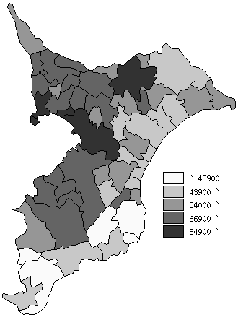
 | 市町村平均の推移
平成25年度 | 59074
平成26年度 | 60214
平成27年度 | 59687
平成28年度 | 60270
平成29年度 | 62502

《備 考》 ・資料出所 総務省「市町村別決算状況調」 ・算出方法 市町村民税歳入総額÷住民基本台帳人口(H30.1.1)

